상품제안서
루프 텀블러350ml + 호텔160g 타올 굿즈세트 | 상품코드: S46393

 |  |  |  |  |  |  | 02-713-8555 | www.synergygift.co.kr
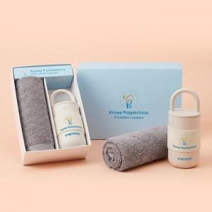

【상세/제작정보】 | <p><span style="font-size: 14pt;">※ 자수인쇄 글자 15자 기준</span></p>

【인쇄/포장옵션】 | [텀블러] 레이저, [텀블러] DTF필름전사, [텀블러] 밴드인쇄1곳, [타올] 자수 / 포장지포장

【공급단가】 | 수량 | 20~ | 100~ | 300~ | 500~ | 1,000~
*VAT별도 | 단가 | 21,500원 | 19,600원 | 18,700원 | 18,400원 | 18,100원

【상품 URL】 | https://www.synergygift.co.kr:443/src/goods_detail.php?gdno=46393

